Hoja1
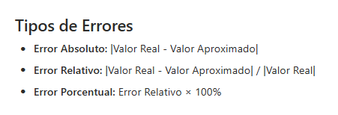

Valor real |  | 3.14159265359

Valor aproximado |  | 3.14

Error absoluto |  | 0.00159265359

Error relativo |  | 0.0005069573829 |  |  |  |  |  | Ejercicio:
 |  |  |  |  |  |  |  | Calcular el error absoluto, relativo y porcentual al aproximar π como 22/7
Error porcentual |  | 0.05069573829 | % |  |  |  |  | Dar resultados redondeados a 3 cifras significativas y también truncar los mismos resultados a 2 cifras significativas

 |  | 3.58 |  |  |  | Redondear a un decimal |  | 3.6
 |  |  |  |  |  | Truncar a un decimal |  | 3.5

Redondear a 6 cifras significativas

123.456789 |  | 123.457
0.0000456000 |  | 0.0000456000
1.10000987 |  | 1.10001
9.9999999 |  | 10.0000

9.99999 |  | 10.0000
 |  | 1.00000x10^1

Ejercicio:
Calcular el error absoluto, relativo y porcentual al aproximar π como 22/7
Dar resultados redondeados a 3 cifras significativas y también truncar los mismos resultados a 2 cifras significativas

Valor real | 3.1415926536

Aproximado | 3.1428571429

 |  |  | Redondeo |  |  | Trucamiento
Error absoluto | 0.0012644892673 |  | 0.00126 |  |  | 0.0012
Error relativo | 0.00040249943477 |  | 0.000402 |  |  | 0.0040
Error porcentual | 0.040249943477 | % | 0.0402 |  |  | 0.040 | %

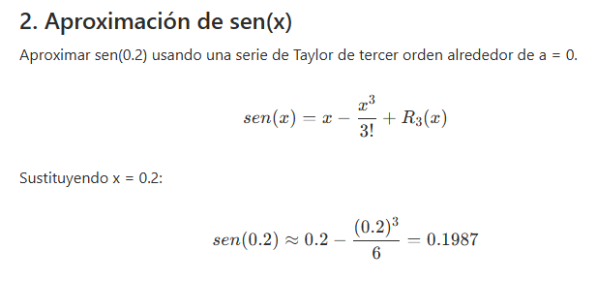

 |  |  |  |  |  | Hallar el error absoluto, relativo y porcentual
 |  |  |  |  |  | al aproximar el sen(0.2) con la serie de Taylor de tercer orden alrededor de a=0.
 |  |  |  |  |  | Redondear los resultado a 1 cifra significativa y truncar a 2 cifras significativas

 | Valor real | 0.198669330795
 | Valor aproximado | 0.1987

 |  |  |  |  | Redondeo (normal) | Redondeo N.C. | Truncamiento
 | Error absoluto: | 3.0669204939E-05 |  | 0.000030669 | 0.00003 | 3*10^(-5) | 0.000030
 | Error realivo: | 1.54373E-04 |  | 0.000154373 | 0.0002 | 2*10^(-4) | 0.00015
 | Error porcentual: | 1.54373E-02 | % | 0.0154373 | 0.02 | 2*10^(-2) | 0.015

EVALUACIÓN
Aproxima cos(0.1) con la serie de Taylor de tercer orden alrededor de a=0.
* Redondee a 4 decimales el cálculo de Taylor
* Truncar a 7 decimales el valor real

Hallar el error absoluto, relativo y porcentual del resultado
Redondear los resultado a 1 cifra significativa y truncar a 2 cifras significativas

x=0.1
a=0
 |  | Truncado a 7 decimales
Valor real= | 0.995004165278026 | 0.9950041

Valor aproximado= | 0.995

 |  |  | Redondeo (normal) | Redondeo N.C. | Truncamiento
Error absoluto | 4.1652780258E-06 | 0.0000041652800 | 0.000004 | 4*10^-6 | 0.0000041
Error relativo | 4.1861915469E-06 | 0.0000041861900 | 0.000004 | 4*10^-6 | 0.0000041
Error porcentual | 4.19E-04 | 0.000419 | 0.0004 | 4*10^-4 | 0.00041

